Sheet3
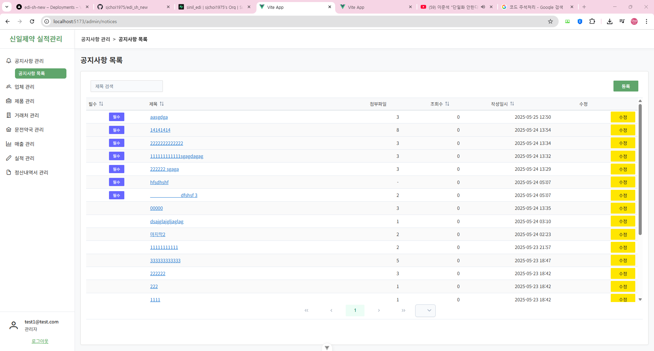
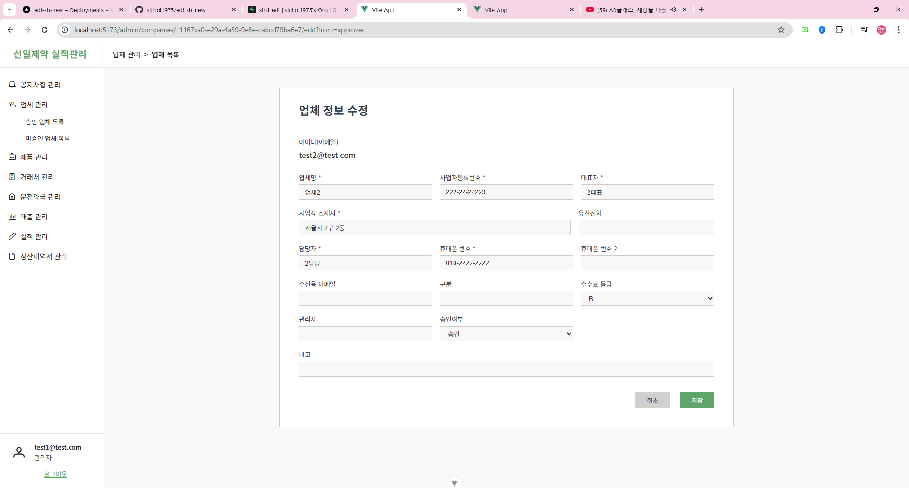

비밀번호 초기화
비밀번호를 asdf1234로 초기화합니다.
로그인 후 내 정보에서 변경을 권유합니다.

